상품제안서
탁상캘린더 독판 주문제작 (종이링) | 상품코드: S37898

 |  |  |  |  |  |  | 02-713-8555 | www.synergygift.co.kr
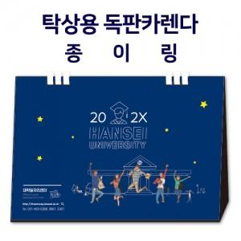

【상세/제작정보】 | 종이로 분리배출 가능한 종이링 상품, 자유로운 디자인이 가능한 맞춤 캘린더

【인쇄/포장옵션】 | 금박, 은박, 풀칼라 / 종이봉투동봉

【공급단가】 | 수량 | 100~ | 300~ | 500~ | 1,000~ | 3,000~
*VAT별도 | 230x160 | 6,300원 | 3,510원 | 2,730원 | 2,120원 | 1,860원
 | 250x180 | 7,000원 | 3,640원 | 2,920원 | 2,180원 | 1,920원
 | 260x190 | 8,400원 | 4,320원 | 3,250원 | 2,560원 | 2,160원
 | 297x210 | 9,520원 | 4,720원 | 3,640원 | 2,930원 | 2,460원

【상품 URL】 | https://www.synergygift.co.kr:443/src/goods_detail.php?gdno=37898

